상품제안서
스위스 맥로이드 프리미엄 스마트폰 방수팩 | 상품코드: F24437

 |  |  |  |  |  |  | 02-412-0044 | www.easy1.co.kr
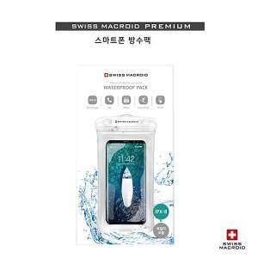

【상세/제작정보】 | 라벨지스티커부착 라벨지사이즈 : 64*34mm

【인쇄/포장옵션】 | 스티커 / 포장지포장

【공급단가】 | 수량 | 100~ | 300~ | 500~ | 1,000~ | 3,000~
*VAT별도 | 단가 | 3,240원 | 3,120원 | 3,000원 | 2,880원 | 2,800원

【상품 URL】 | https://dev.easy1.co.kr:443/src/goods_detail.php?gdno=24437

